Sheet1
序号 | 模块名 | 描述 | 优先级 | 备注 | 责任人 | 状态
3 | 患者列表 | 左侧患者列表中，默认要展示出第1页患者信息，按时间倒序排列。现状是点击“搜索”之后才显示数据。 |  |  | 王德红
4 | 新建患者 | 患者新建、患者编辑时，没有“入院日期”控件。 |  |  | 王德红
8 | 病历管理 | 双击模板之后，以及点击确认按钮后，能够新建病历。 |  |  | 王德红 | OK
11 | 患者新建 | 新建患者无反应，新建后应该默认选中此患者。 |  | 原因是勾选了下方2个勾选框所致。 | 王德红
12 | 患者管理 | 切换患者时，上方显示的患者信息区域没有变化。 |  |  | 杨建波 | OK
13 | 病历管理 | 右上方有个“重新选择模板”按钮，将其去掉。 |  |  | 王德红 | OK
14 | 高级搜索 | 高级搜索统一名称。有叫“搜索”，有叫“检索”。 |  | 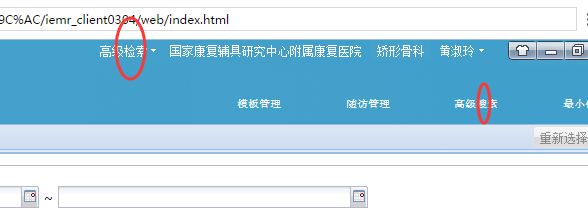 | 王德红
15 | 患者管理 | 所有的“入院时间”改为“入院日期”。 |  |  | 王德红
22 | 新建患者 | 新建患者无反应。 |  |  | 王德红 | 重复
23 | 患者列表 | 姓名检索失效； |  |  | 王德红
27 | 新建患者 | 新建患者的必须项包括：住院号、姓名，性别、年龄/出生日期，联系地址（增加区县码）、入院日期。增加红点放在相当标签上。当这些没有值时，点击“保存”时增加提醒信息不能保存。 |  |  | 王德红
29 | 患者列表 | 从左向右显示内容依次为：姓名，性别，年龄，诊断（当患者有多个时，要显示最早一个值），入院日期（当患者有多个时，要显示最早一个值）； |  |  | 王德红 | 确认

